Sheet1
p_no | sequence | sequence | sequence | sequence | sequence
p_name | [석관동 떡볶이] 오리지널 떡볶이 | [채선당] 샤브샤브 밀키트(2인) | [엄지척] 닭도리탕 밀키트(2~3인) | [면사랑]춘천 비빔막국수 밀키트 | [마이셰프] 제주식 전복 버터밥 밀키트
p_price | 12000 | 15900 | 20900 | 10500 | 11900
p_image | 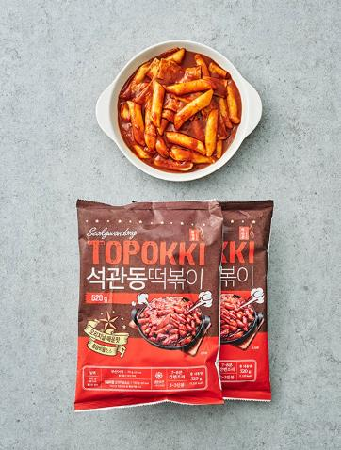 | 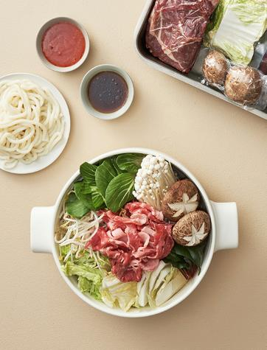 | 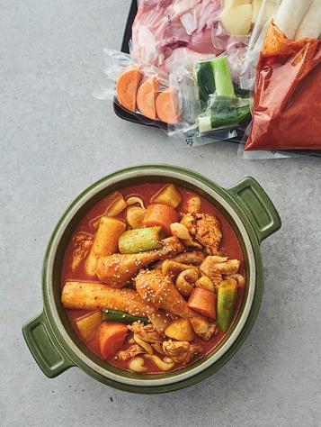 | 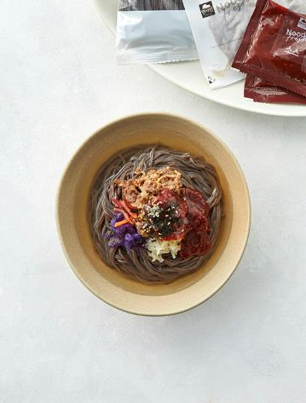 | 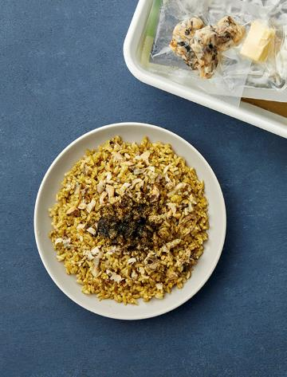
p_desc | 자꾸 생각나는 매콤 달콤함 | 매장의 노하우로 완성 | 물떡과 감자수제비를 더해 풍성하게 | 매콤한 소스와 동치미 육수의 조화 | 코 끝을 찌르는 고소한 풍미

p_no | sequence | sequence | sequence | sequence | sequence
p_name | [백리향] 삼선짬뽕 밀키트(2인분) | [하림] 닭한마리 칼국수 밀키트 | [프레시지] 쉬림프 투움바 파스타 | [투다리] 시그니처 김치우동(2인분) | [아워홈]그릴드 치킨 스테이크 2종
p_price | 11900 | 12500 | 11900 | 11900 | 9980
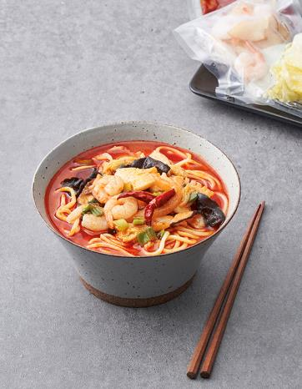 p_image |  | 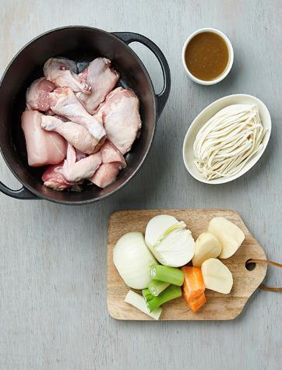 | 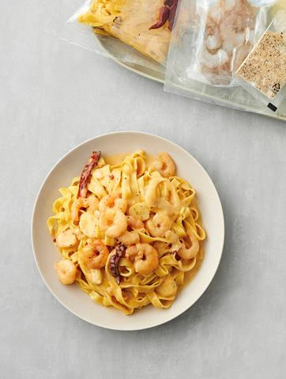 | 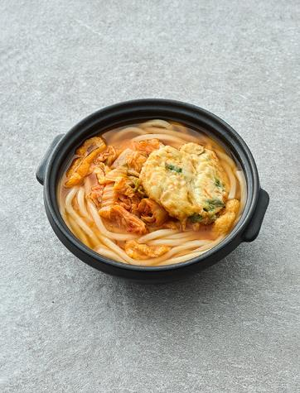 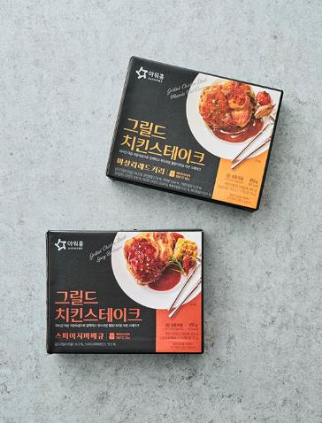
p_desc | 해산물이 푸짐한 백리향의 삼선짬뽕! | 온 가족이 즐기는 푸짐한 칼국수 | 매콤한 매력의 크림 파스타 | 집에서 맛보는 인기 메뉴 | 쫄깃한 식감, 풍부한 육즙

